Plan de Pruebas
 | Plan de Pruebas Generalistas (Exclusivo para la formacion)

 | Informacion General
 | Cliente | SENA
 | Tipo de Proyecto | Software de Gestion de Proyectos y Tareas
 | Responsable del Cliente | Johan Felipe Garcia Salazar
 | Lider de Pruebas | Johan Felipe Garcia Salazar
 | Responsable Desarrollo | Johan Felipe Garcia Salazar
 | Responsable QA | Johan Felipe Garcia Salazar Nikole Camila Bernal Avila Andres Julian Garzón Perea Erika Daniela Triana Bustos
 | Nombre de la Aplicación o proyecto | TaskMaster Pro

 | Contexto del Proyecto
 | En el SENA la metodología de estudio es basada en proyectos donde se imparten los conocimientos de los programas académicos a partir de una necesidad y que a partir de esa necesidad, se conforman los diferentes grupos de trabajo para darle una solución. Investigaciones realizadas han demostrado que el uso de sistemas de información (software) en la gestión de proyectos trae consigo bastantes beneficios, mejora en los resultados, mayor productividad, organización y información centralizada. De este modo se propone el desarrollo de un sistema de información web que sirva como herramienta de apoyo al seguimiento de la gestión de proyectos y actividades de los aprendices, pretendiendo generar una optimización de los procesos y mayor facilidad a la hora de realizar sus proyectos formativos.

 | Analisis de Riesgos
 | 1. Identificar |  |  | 2. Evaluar |  |  | 3. Plan accion
 | Riesgos de Proyecto
 | Riesgo |  | Causa | Impacto | Probabilidad | Nivel de Riesgo | Plan de Accion o Mitigación
 | No realizar las pruebas en los tiempos establecidos. |  | Inestabilidad en el Ambiente de Pruebas | 3 | 3 | 9 | Notificar a los desarrolladores la inestabilidad del ambiente de prueba.
 | Descoordinación entre desarrollo y QA |  | Mala comunicacion dentro del equipo | 3 | 2 | 6 | Realizar reuniones semanales para retroalimentar y deja claras las responsabilidades en una herramienta como Jira.
 | Cambio de Alcance |  | Mala comunicación con el cliente | 3 | 1 | 3 | Mejora de la comunicación mediante metodos de habla y escucha.
 | Entregas de avances incompletos |  | Incumplimiento de integrantes del equipo | 3 | 3 | 9 | Establecer cronogramas dentro del equipo, previos a las fechas de entrega al cliente para detectar retrasos o problemas con los avances a tiempo.
 | Mala estimacion de los tiempos |  | Problemas de planificación y cronograma | 3 | 3 | 9 | Usar técnicas de estimación adecuadas y feedbacks constantes.

 | Riesgos de Producto
 | Riesgo |  | Causa | Impacto | Probabilidad | Nivel de Riesgo | Plan de Accion o Mitigación
 | Demoras en tiempo de ejecución y respuesta. |  | Falta de desempeño de la pagina web | 2 | 2 | 4 | Pruebas de performance.
 | Falla en soporte por ingreso de numero de usuarios simultaneos |  | Ingresos de usuarios simultaneos | 3 | 3 | 9 | Pruebas de carga con herramientas como JMeter.
 | No poder reconocer la adecuacion funcional de la interfaz del producto |  | Diseños de interfaz no amigable y falta de guia en el aplicativo | 2 | 1 | 2 | Verificar Diseño de la pagina web.
 | Usuarios sin permisos acceden a funciones restringidas |  | Error en la asignación o verificación de roles y permisos | 2 | 2 | 4 | Revisión del middleware del permisos y pruebas de roles detalladas.
 | Perdida de datos |  | Error en backups o corrupción de la BD | 3 | 2 | 6 | Programar backups automaticos diarios.
 | Restricciones
Fechas
Recursos
Alcance
 |  | Descripcion |  | Fijo | Ajustable
 | Fechas: | Fecha de accion 15 Fecha Entrega: 16/05/2025 |  |  | x

 | Alcance: | Cumplimiento de los casos de prueba |  |  | x

 | Recursos | Lider de desarrollo, Equipo de Pruebas, Product Owner |  | x

 | Estrategia de Pruebas Enfocandose mas a estrategia de diseño y estrategia de ejecucion de pruebas
 | 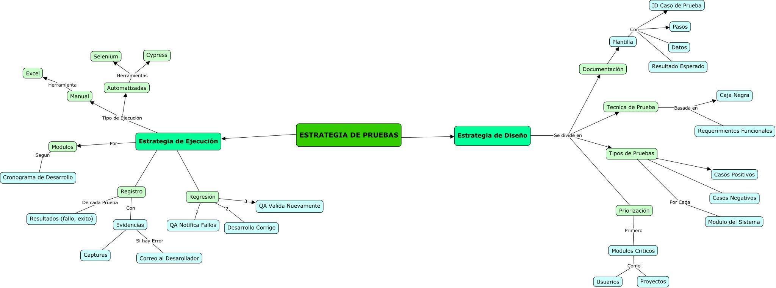

 | Alcance de Pruebas
 | Aspectos a realizar en el alcance:
 | Diseño Casos de Prueba:
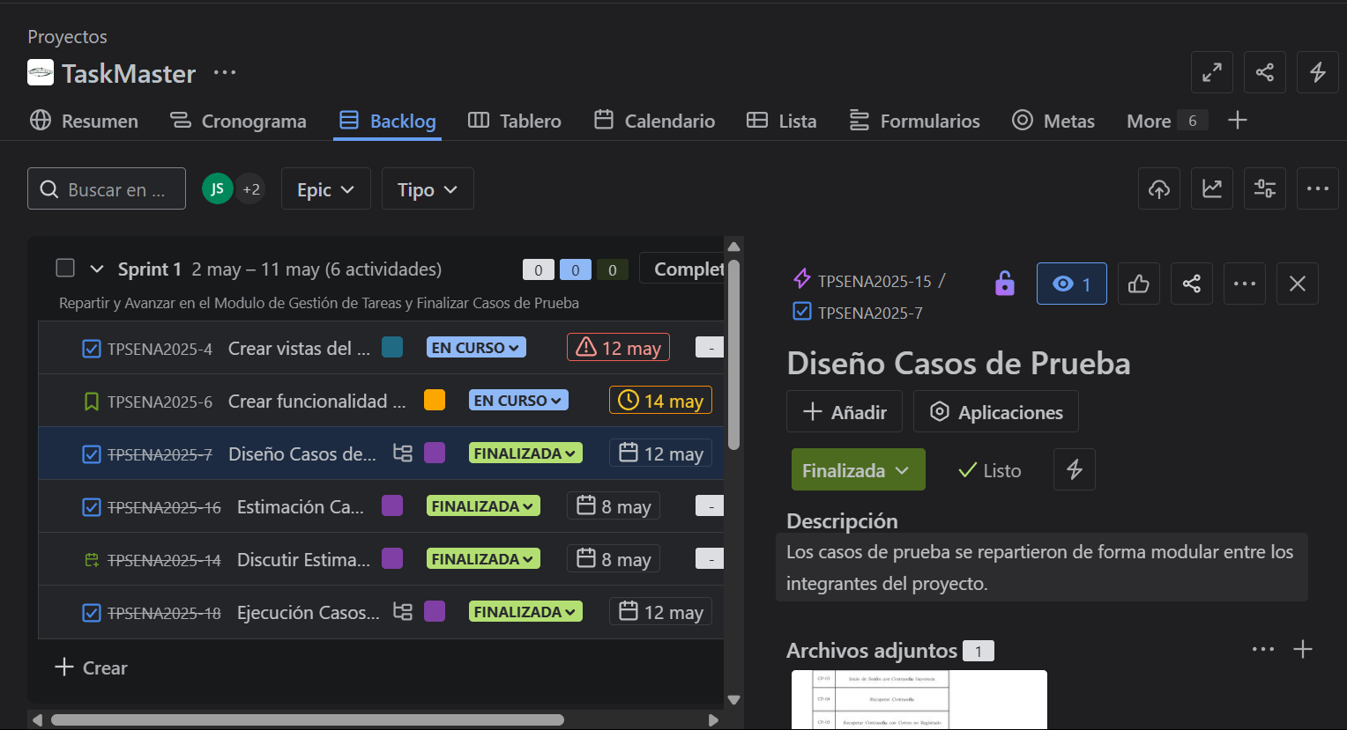
 | Asignación:
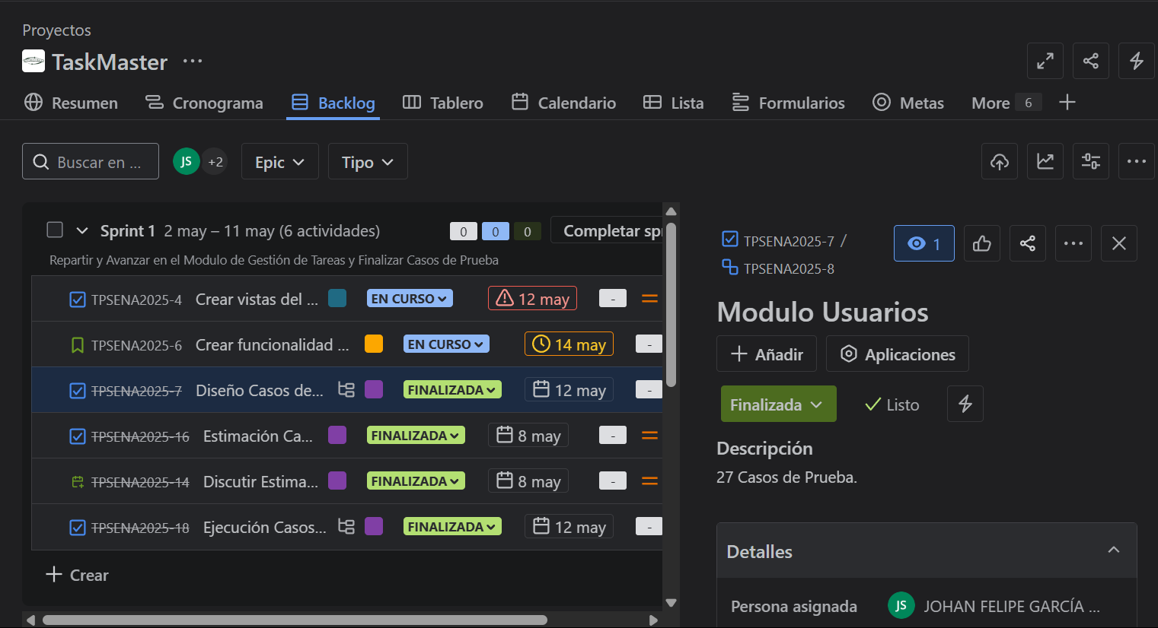 |  |  |  |  | 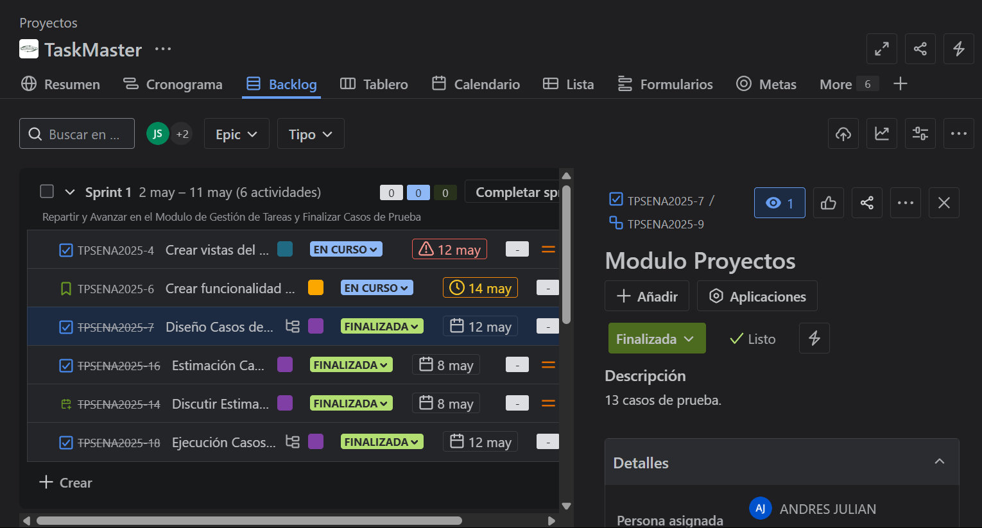
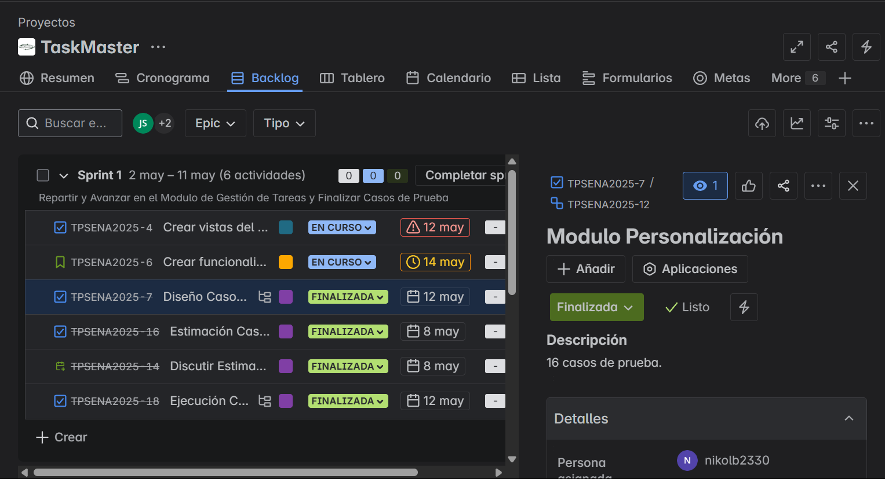
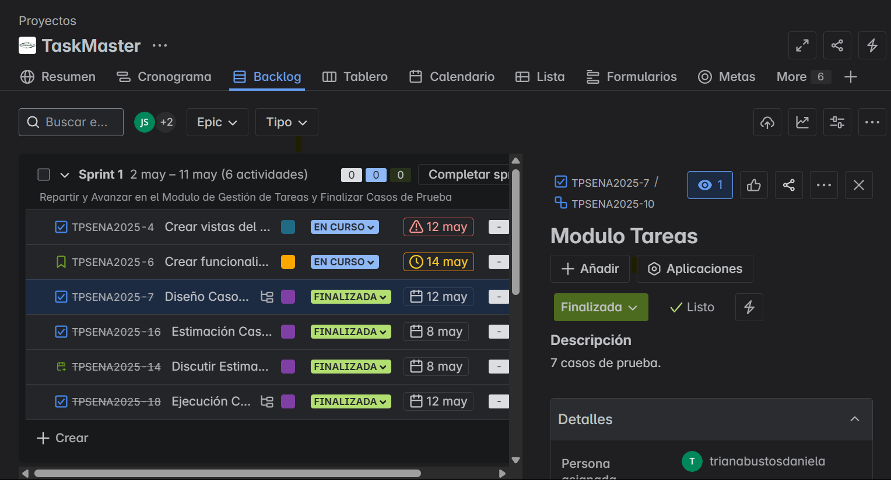 |  |  |  |  | 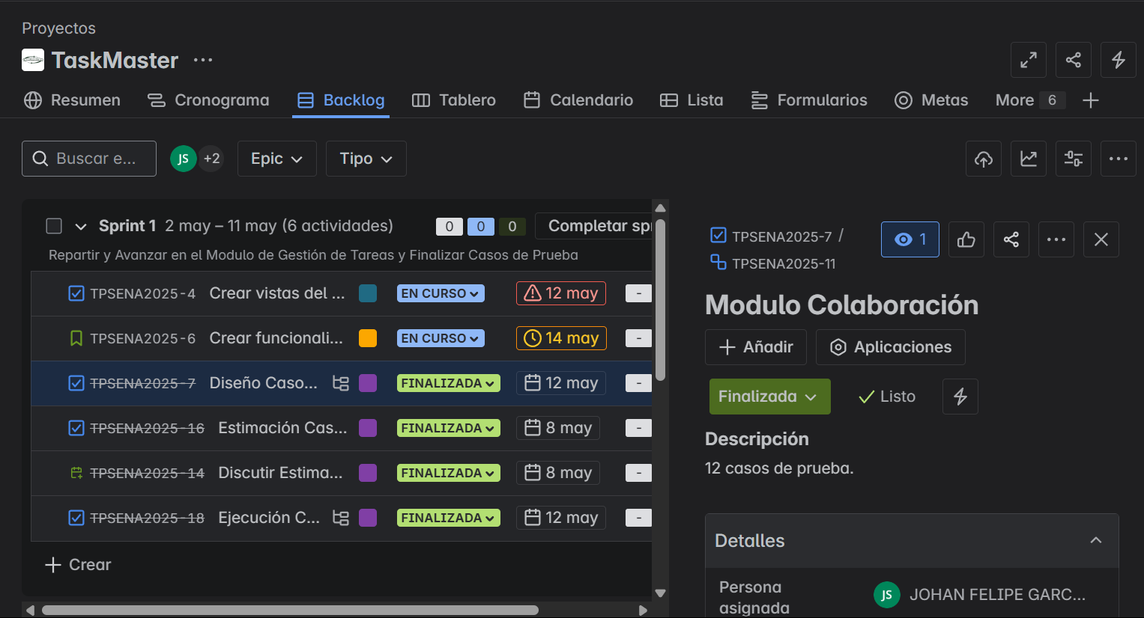

 | Fuera de alcance de pruebas:

 | Fuera de alcance de Pruebas:
 |  | Dispositivos moviles: no se realizaran pruebas

 | Criterios
 | Criterios de Entrada / Supuestos:

 | 1. La pagina web este desarrollada y se encuentre estable.
 | 2.Los requisitos están aprobados y conostituyen el alcance del proyecto.
 | 3. Los ambientes de pruebas se entregan estables.
 | 4. Los documentos están completos y validados antes de inicio de pruebas.
 | 5. Las casos de prueba ya estan definidos.

